Resumen de ajuste
Resumen de ajuste por lotes: Obreros de la construcción Generado por: Hery Fecha: domingo, 2 de abril de 2023 19:39:29

Nombre | Sexo | Edad | NivelDe_Estudios | Tamano_Empresa | Sueldo | Años_Trabajados | Año_Recoleccion
Rango | 4-Ocupacion71-OficialesYOperari!A1:A711 | 4-Ocupacion71-OficialesYOperari!B1:B711 | 4-Ocupacion71-OficialesYOperari!C1:C711 | 4-Ocupacion71-OficialesYOperari!D1:D711 | 4-Ocupacion71-OficialesYOperari!E1:E711 | 4-Ocupacion71-OficialesYOperari!F1:F711 | 4-Ocupacion71-OficialesYOperari!G1:G711
Mejor ajuste (ordenado por AIC) | RiskLoglogistic(0;1.0006;73.165) | RiskGamma(7.0497;5.299) | RiskUniform(0;5.0071) | RiskInvgauss(114.99;4.169) | RiskGamma(3.9869;576.43) | RiskExpon(11.73) | RiskLognorm(2019.8;0.98083)
Función | #NAME? | #NAME? | #NAME? | #NAME? | #NAME? | #NAME? | #NAME?
AIC | -2723.0796 | 5703.8415 | 2289.4089 | 5505.4306 | 11901.2119 | 4918.207 | 1991.4262
Mínimo | 0 | 0 | 0 | 0 | 0 | 0 | 0
Máximo | +∞ | +∞ | 5.007052 | +∞ | +∞ | +∞ | +∞
Media | 1.000858 | 37.356338 | 2.503526 | 114.9887 | 2298.1507 | 11.72958 | 2019.806
Moda | 1.000176 | 32.057335 | 0 | 1.3895 | 1721.7205 | 0 | 2019.805
Mediana | 1.00055 | 35.605627 | 2.503526 | 8.4513 | 2109.1277 | 8.13032 | 2019.805
Desv. estándar | 0.024821 | 14.069519 | 1.445411 | 603.9052 | 1150.9663 | 11.72958 | 0.981
Gráfico

Correlación | Sexo | Edad | NivelDe_Estudios | Tamano_Empresa | Sueldo | Años_Trabajados | Año_Recoleccion
Sexo | 1.000
Edad | -0.074 | 1.000
NivelDe_Estudios | 0.096 | -0.390 | 1.000
Tamano_Empresa | 0.104 | 0.023 | 0.135 | 1.000
Sueldo | -0.059 | 0.262 | 0.086 | 0.458 | 1.000
Años_Trabajados | -0.114 | 0.706 | -0.329 | -0.019 | 0.250 | 1.000
Año_Recoleccion | -0.075 | 0.000 | -0.054 | -0.006 | 0.004 | -0.009 | 1.000

Simulacion
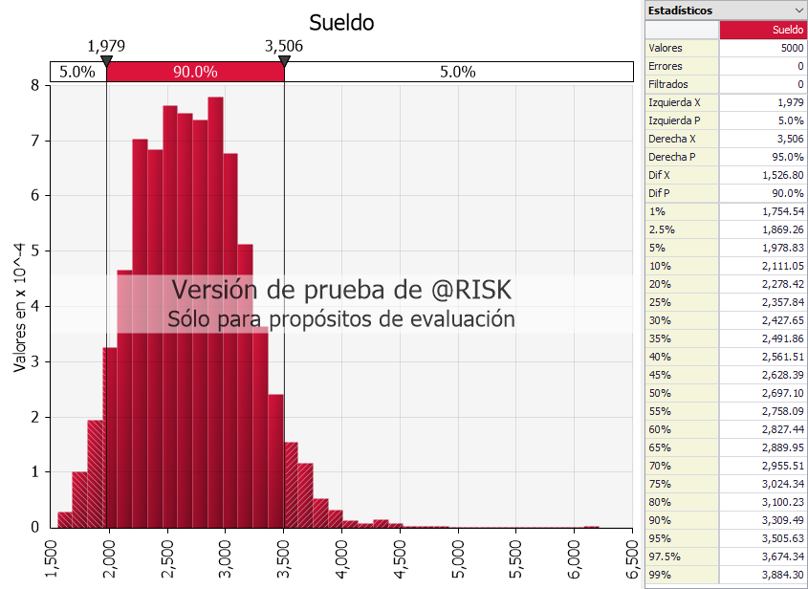
Sexo | RiskLoglogistic(0;1.0006;73.165)
Edad | #NAME? | 20.54159
NivelDe_Estudios | #NAME? | 236.0418
Tamano_Empresa | #NAME? | 0.180396
Años_Trabajados | #NAME? | 10.21948
Intercepto |  | 1208.877
Sueldo | #NAME?

Media | #NAME? | Moda | #NAME? | Desviacion Estandar | #NAME?
Min | #NAME? | Max | #NAME?

